Sheet1
Play Consoleで Google がアプリ署名鍵を生成する方法を選択しなかった場合
・アプリの署名に使用した鍵は「アプリ署名鍵」として認識されます。

アプリ署名鍵の公開鍵証明書
「アプリ署名鍵」
を使用して生成



「アプリ署名鍵の公開鍵証明書」を添付

Play Consoleで Google がアプリ署名鍵を使用して署名する方法を選択した場合
・アプリの署名に使用した鍵は「アップロード鍵」として認識されます。
・「アプリ署名鍵」は Google に生成してもらう方法もありますが、自分で生成してアップロードすることも可能です。

自分で生成したアプリ署名鍵で署名したアプリをすでにPlay Storeで公開しており、そのアプリの署名方式をGoogleがアプリ署名鍵を使用して署名する方式に変更したい場合

[Export encrypted key ...]にチェックを入れて「App Bundle」or「APK」を生成する。
その際、現在公開しているアプリの署名に使用したアプリ署名鍵を使用して署名する。

現在使用しているアプリ署名鍵を暗号化したファイル
（拡張子「.pepk」）を Play Console にアップロードする。

abcd ...

Play Console
「App Bundle」 or 「APK」

プログラム

現在使用しているアプリ署名鍵
現在使用しているアプリ署名鍵を暗号化したファイル
（拡張子「.pepk」）

「キーストア」と「鍵」の生成方法

Android Studioにて以下の操作を行う。

 | 1. [Build] -> [Generate Signed Bundle / APK...] -> [Next]
 | 2. 以下のウィンドウが表示されるので、[Create new...]をクリック | 3. 以下の情報を入力して[OK]をクリックすると生成される。
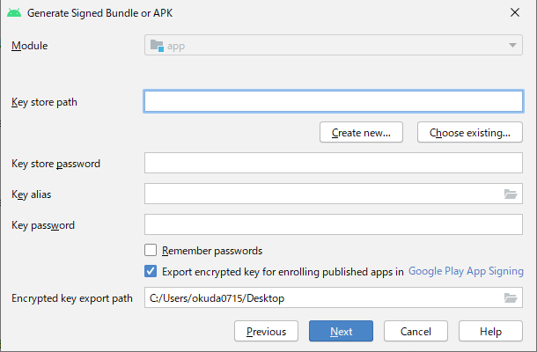
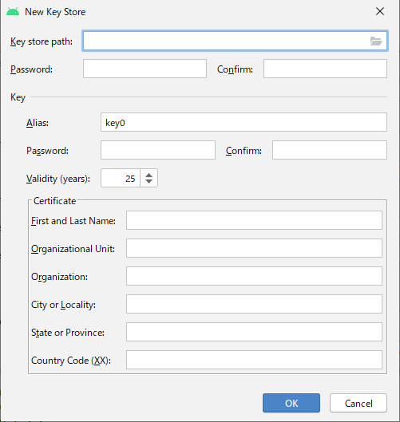

ここのチェックボックス「Export encrypted ...」の部分はチェックを外します。
アプリが自己署名方式により署名されて、既にリリースされている場合に、署名方式を Google Play 署名方式に変更したい場合にチェックするものになります。

Play Console

ダウンロード可

アプリ署名鍵の公開鍵証明書
アップロード鍵の公開鍵証明書

内包物
・公開鍵
・秘密鍵の所有者を識別するためのメタデータ
・名前、所在地など...
アプリ署名鍵の公開鍵証明書
（別名：デジタル証明書、ID証明書）
（拡張子：「.der」 or 「.pem」）

・公開してもよいもの
「アプリ署名鍵」を使用して生成した公開鍵証明書
「アップロード鍵」を使用して生成した公開鍵証明書
・公開してはいけないもの
アプリ署名鍵
アップロード鍵

署名情報
・キーストアの場所
・キーストアのパスワード
・鍵の名前
・鍵のパスワード

複数のアプリで同じアプリ署名鍵を使用したい場合
・Play Consoleにて、[このアカウントの別のアプリと同じ鍵を使用する]にチェックします。

アップロードキーの紛失や不正使用が発生した場合は、アップロードキーのリセットが可能。
紛失した鍵と同じ鍵を再生成することはできません。

アップロードキーの公開鍵証明書の生成コマンド
$ keytool -export -rfc -keystore your-upload-keystore.jks -alias upload-alias -file output_upload_certificate.pem
生成した証明書は、Play Console または、 Google Play サポートチーム を介して登録します。

署名とパッケージ名の関係
・同一署名 & 同一パッケージ名
完全に同じアプリであると認識され、アップデートが可能です。
・同一署名 & 異なるパッケージ名
同一所有者のアプリとみなされ、同一プロセス上でのアプリ実行が可能です。
この場合、アプリを個別にアップデートすることが可能になり、アプリをモジュールのように扱うイメージになります。

